상품제안서
특양면 PK 소프트웜 긴팔 카라 티셔츠 | 상품코드: S28091

 |  |  |  |  |  |  | 02-713-8555 | www.synergygift.co.kr
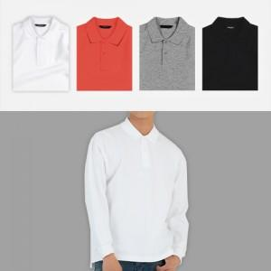

【상세/제작정보】

【인쇄/포장옵션】 | 실크 / OPP(비닐)

【공급단가】 | 수량 | 50~ | 100~ | 500~ | 1,000~ | 2,000~
*VAT별도 | 단가 | 21,840원 | 20,290원 | 19,300원 | 18,810원 | 18,480원

【상품 URL】 | https://www.synergygift.co.kr:443/src/goods_detail.php?gdno=28091

